S_BOS
入力は種別ごとにカラーリングする
■ Variation
■ Vehicle Information
■ Power pass time
■ Other Domain
■ HardWire
■ CAN Rx Hook timeout
■ CAN Rx Hook Flag
■ CAN Rx Hook Signal
■ CAN Rx Message Status & Signal
■ （上記以外）
 |  |  |  |  |  |  |  |  |  |  |  |  |  |  |  |  |  |  |  |  |  |  |  |  |  |  |  |  |  |  |  |  | → | bit
 | Table Type | INDEX | 31 | 30 | 29 | 28 | 27 | 26 | 25 | 24 | 23 | 22 | 21 | 20 | 19 | 18 | 17 | 16 | 15 | 14 | 13 | 12 | 11 | 10 | 9 | 8 | 7 | 6 | 5 | 4 | 3 | 2 | 1 | 0 | REQ
 | Search Table |  | ALERT_VOM_RWT_EN | [reserved] | ALERT_VOM_VCS_ON | ALERT_VOM_IGN_ON | ALERT_VOM_IGN_OFF_WT | ALERT_VOM_IGN_OFF | ALERT_VOM_BAT_WT | ALERT_VOM_BAT_AO | [reserved] | [reserved] | [reserved] | [reserved] | [reserved] | [reserved] | [reserved] | [reserved] | [reserved] | [reserved] | [reserved] | [reserved] | [reserved] | [reserved] | [reserved] | [reserved] | ENG1S92_STS/ENG1G92_STS |  | BOSMINF |  |  | BOSLAMP |  |  |  | シート名称は、CH Nameと同じにすること。 1CHしか存在しない場合、機能名と同じにすること。
Master Table |  |  |  |  |  |  |  |  |  |  |  |  |  |  |  |  |  |  |  |  |  |  |  |  |  |  |  |  |  |  |  |  |  |  |  | 貼り付けコード
 |  |  |  |  |  |  |  |  |  |  |  |  |  |  |  |  |  |  |  |  |  |  |  |  |  |  |  |  |  |  |  |  |  |  |  | static const U4 u4_sp_ALERT_S_BOS_CRIT[ALERT_S_BOS_NUM_DST] = { | static const U4 u4_sp_ALERT_S_BOS_MASK[ALERT_S_BOS_NUM_DST] = { | static const U1 u1_sp_ALERT_S_BOS_DST[ALERT_S_BOS_NUM_DST] = { | const ST_ALERT_MTRX st_gp_ALERT_S_BOS_MTRX[1] = { | #define ALERT_S_BOS_NUM_DST (12U)
 | Table S_BOS | 0 | × | × | × | × | × | × | × | × | × | × | × | × | × | × | × | × | × | × | × | × | × | × | × | × | 0 | 0 | 0 | 0 | 1 | 0 | 0 | 1 | ON_MSG2 | (U4)0x00000009U, /* 00 ON_MSG2 */ | (U4)0x000000FFU, /* 00 ON_MSG2 */ | (U1)ALERT_REQ_S_BOS_ON_MSG2, /* 00 ON_MSG2 */ | { | MtxSrch変数名 | S_BOS
 |  | 1 | × | × | × | × | × | × | × | × | × | × | × | × | × | × | × | × | × | × | × | × | × | × | × | × | 0 | 0 | 0 | 0 | 1 | 0 | 1 | 1 | FLSH_MSG2 | (U4)0x0000000BU, /* 01 FLSH_MSG2 */ | (U4)0x000000FFU, /* 01 FLSH_MSG2 */ | (U1)ALERT_REQ_S_BOS_FLSH_MSG2, /* 01 FLSH_MSG2 */ | &u4_s_AlertS_bosSrcchk, /* fp_u4_SRC_CHK */ | Use MtxSrch | 1
 |  | 2 | × | × | × | × | × | × | × | × | × | × | × | × | × | × | × | × | × | × | × | × | × | × | × | × | 0 | 0 | 0 | 0 | 1 | 1 | 0 | 0 | ON_MSG2 | (U4)0x0000000CU, /* 02 ON_MSG2 */ | (U4)0x000000FFU, /* 02 ON_MSG2 */ | (U1)ALERT_REQ_S_BOS_ON_MSG2, /* 02 ON_MSG2 */ | &vd_s_AlertS_bosRwTx, /* fp_vd_XDST */ | CRIT_NAME | u4_sp_ALERT_S_BOS_CRIT
 |  | 3 | × | × | × | × | × | × | × | × | × | × | × | × | × | × | × | × | × | × | × | × | × | × | × | × | 0 | 0 | 1 | 0 | 1 | 0 | 0 | 1 | ON_MSG3 | (U4)0x00000029U, /* 03 ON_MSG3 */ | (U4)0x000000FFU, /* 03 ON_MSG3 */ | (U1)ALERT_REQ_S_BOS_ON_MSG3, /* 03 ON_MSG3 */ |  | MASK_NAME | u4_sp_ALERT_S_BOS_MASK
 |  | 4 | × | × | × | × | × | × | × | × | × | × | × | × | × | × | × | × | × | × | × | × | × | × | × | × | 0 | 0 | 1 | 0 | 1 | 0 | 1 | 1 | FLSH_MSG3 | (U4)0x0000002BU, /* 04 FLSH_MSG3 */ | (U4)0x000000FFU, /* 04 FLSH_MSG3 */ | (U1)ALERT_REQ_S_BOS_FLSH_MSG3, /* 04 FLSH_MSG3 */ | &u4_sp_ALERT_S_BOS_MASK[0], /* u4p_MASK */ | MTXSRCH_DEF | ALERT_S_BOS_NUM_DST
 |  | 5 | × | × | × | × | × | × | × | × | × | × | × | × | × | × | × | × | × | × | × | × | × | × | × | × | 0 | 0 | 1 | 0 | 1 | 1 | 0 | 0 | ON_MSG3 | (U4)0x0000002CU, /* 05 ON_MSG3 */ | (U4)0x000000FFU, /* 05 ON_MSG3 */ | (U1)ALERT_REQ_S_BOS_ON_MSG3, /* 05 ON_MSG3 */ | &u4_sp_ALERT_S_BOS_CRIT[0], /* u4p_CRIT */ | MTXSRCH_OUT_DEF | u1_sp_ALERT_S_BOS_DST
 |  | 6 | × | × | × | × | × | × | × | × | × | × | × | × | × | × | × | × | × | × | × | × | × | × | × | × | 0 | 0 | × | × | × | 0 | 0 | 1 | ON | (U4)0x00000001U, /* 06 ON */ | (U4)0x000000C7U, /* 06 ON */ | (U1)ALERT_REQ_S_BOS_ON, /* 06 ON */ |  | ALERT_MTRX_NAME | st_gp_ALERT_S_BOS_MTRX[1]
 |  | 7 | × | × | × | × | × | × | × | × | × | × | × | × | × | × | × | × | × | × | × | × | × | × | × | × | 0 | 0 | × | × | × | 0 | 1 | 1 | FLSH | (U4)0x00000003U, /* 07 FLSH */ | (U4)0x000000C7U, /* 07 FLSH */ | (U1)ALERT_REQ_S_BOS_FLSH, /* 07 FLSH */ | &u1_sp_ALERT_S_BOS_DST[0], /* u1p_DST */ | SRCH_NUM | 12
 |  | 8 | × | × | × | × | × | × | × | × | × | × | × | × | × | × | × | × | × | × | × | × | × | × | × | × | 0 | 0 | × | × | × | 1 | 0 | 0 | ON | (U4)0x00000004U, /* 08 ON */ | (U4)0x000000C7U, /* 08 ON */ | (U1)ALERT_REQ_S_BOS_ON, /* 08 ON */ | (U2)ALERT_S_BOS_NUM_DST, /* u2_num_srch */ | SRC CHK | u4_s_AlertS_bosSrcchk
 |  | 9 | × | × | × | × | × | × | × | × | × | × | × | × | × | × | × | × | × | × | × | × | × | × | × | × | 0 | 0 | 0 | 0 | 1 | × | × | × | MSG2 | (U4)0x00000008U, /* 09 MSG2 */ | (U4)0x000000F8U, /* 09 MSG2 */ | (U1)ALERT_REQ_S_BOS_MSG2, /* 09 MSG2 */ | (U1)ALERT_VOM_IGN_ON /* u1_vom_act */ | RWTX | vd_s_AlertS_bosRwTx
 |  | 10 | × | × | × | × | × | × | × | × | × | × | × | × | × | × | × | × | × | × | × | × | × | × | × | × | 0 | 0 | 1 | 0 | 1 | × | × | × | MSG3 | (U4)0x00000028U, /* 10 MSG3 */ | (U4)0x000000F8U, /* 10 MSG3 */ | (U1)ALERT_REQ_S_BOS_MSG3, /* 10 MSG3 */ | } | ACT | ALERT_VOM_IGN_ON
 |  | 11 | × | × | × | × | × | × | × | × | × | × | × | × | × | × | × | × | × | × | × | × | × | × | × | × | 1 | × | × | × | × | × | × | × | FLSH_MSG3 | (U4)0x00000080U /* 11 FLSH_MSG3 */ | (U4)0x00000080U /* 11 FLSH_MSG3 */ | (U1)ALERT_REQ_S_BOS_FLSH_MSG3 /* 11 FLSH_MSG3 */ | }; | ALERT_MTRX変数名 | S_BOS
 |  | 12 | × | × | × | × | × | × | × | × | × | × | × | × | × | × | × | × | × | × | × | × | × | × | × | × | × | × | × | × | × | × | × | × |  | }; | }; | };
 |  | 13 | × | × | × | × | × | × | × | × | × | × | × | × | × | × | × | × | × | × | × | × | × | × | × | × | × | × | × | × | × | × | × | ×
 |  | 14 | × | × | × | × | × | × | × | × | × | × | × | × | × | × | × | × | × | × | × | × | × | × | × | × | × | × | × | × | × | × | × | ×
 |  | 15 | × | × | × | × | × | × | × | × | × | × | × | × | × | × | × | × | × | × | × | × | × | × | × | × | × | × | × | × | × | × | × | ×
 |  | 16 | × | × | × | × | × | × | × | × | × | × | × | × | × | × | × | × | × | × | × | × | × | × | × | × | × | × | × | × | × | × | × | ×
 |  | 17 | × | × | × | × | × | × | × | × | × | × | × | × | × | × | × | × | × | × | × | × | × | × | × | × | × | × | × | × | × | × | × | ×
 |  | 18 | × | × | × | × | × | × | × | × | × | × | × | × | × | × | × | × | × | × | × | × | × | × | × | × | × | × | × | × | × | × | × | ×
 |  | 19 | × | × | × | × | × | × | × | × | × | × | × | × | × | × | × | × | × | × | × | × | × | × | × | × | × | × | × | × | × | × | × | ×
 |  | 20 | × | × | × | × | × | × | × | × | × | × | × | × | × | × | × | × | × | × | × | × | × | × | × | × | × | × | × | × | × | × | × | ×
 |  | 21 | × | × | × | × | × | × | × | × | × | × | × | × | × | × | × | × | × | × | × | × | × | × | × | × | × | × | × | × | × | × | × | ×
 |  | 22 | × | × | × | × | × | × | × | × | × | × | × | × | × | × | × | × | × | × | × | × | × | × | × | × | × | × | × | × | × | × | × | ×
 |  | 23 | × | × | × | × | × | × | × | × | × | × | × | × | × | × | × | × | × | × | × | × | × | × | × | × | × | × | × | × | × | × | × | ×
 |  | 24 | × | × | × | × | × | × | × | × | × | × | × | × | × | × | × | × | × | × | × | × | × | × | × | × | × | × | × | × | × | × | × | ×
 |  | 25 | × | × | × | × | × | × | × | × | × | × | × | × | × | × | × | × | × | × | × | × | × | × | × | × | × | × | × | × | × | × | × | ×
 |  | 26 | × | × | × | × | × | × | × | × | × | × | × | × | × | × | × | × | × | × | × | × | × | × | × | × | × | × | × | × | × | × | × | ×
 |  | 27 | × | × | × | × | × | × | × | × | × | × | × | × | × | × | × | × | × | × | × | × | × | × | × | × | × | × | × | × | × | × | × | ×
 |  | 28 | × | × | × | × | × | × | × | × | × | × | × | × | × | × | × | × | × | × | × | × | × | × | × | × | × | × | × | × | × | × | × | ×
 |  | 29 | × | × | × | × | × | × | × | × | × | × | × | × | × | × | × | × | × | × | × | × | × | × | × | × | × | × | × | × | × | × | × | ×
 |  | 30 | × | × | × | × | × | × | × | × | × | × | × | × | × | × | × | × | × | × | × | × | × | × | × | × | × | × | × | × | × | × | × | ×
 |  | 31 | × | × | × | × | × | × | × | × | × | × | × | × | × | × | × | × | × | × | × | × | × | × | × | × | × | × | × | × | × | × | × | ×
 |  | 32 | × | × | × | × | × | × | × | × | × | × | × | × | × | × | × | × | × | × | × | × | × | × | × | × | × | × | × | × | × | × | × | ×
 |  | 33 | × | × | × | × | × | × | × | × | × | × | × | × | × | × | × | × | × | × | × | × | × | × | × | × | × | × | × | × | × | × | × | ×
 |  | 34 | × | × | × | × | × | × | × | × | × | × | × | × | × | × | × | × | × | × | × | × | × | × | × | × | × | × | × | × | × | × | × | ×
 |  | 35 | × | × | × | × | × | × | × | × | × | × | × | × | × | × | × | × | × | × | × | × | × | × | × | × | × | × | × | × | × | × | × | ×
 |  | 36 | × | × | × | × | × | × | × | × | × | × | × | × | × | × | × | × | × | × | × | × | × | × | × | × | × | × | × | × | × | × | × | ×
 |  | 37 | × | × | × | × | × | × | × | × | × | × | × | × | × | × | × | × | × | × | × | × | × | × | × | × | × | × | × | × | × | × | × | ×
 |  | 38 | × | × | × | × | × | × | × | × | × | × | × | × | × | × | × | × | × | × | × | × | × | × | × | × | × | × | × | × | × | × | × | ×
 |  | 39 | × | × | × | × | × | × | × | × | × | × | × | × | × | × | × | × | × | × | × | × | × | × | × | × | × | × | × | × | × | × | × | ×
 |  | 40 | × | × | × | × | × | × | × | × | × | × | × | × | × | × | × | × | × | × | × | × | × | × | × | × | × | × | × | × | × | × | × | ×
 |  | 41 | × | × | × | × | × | × | × | × | × | × | × | × | × | × | × | × | × | × | × | × | × | × | × | × | × | × | × | × | × | × | × | ×
 |  | 42 | × | × | × | × | × | × | × | × | × | × | × | × | × | × | × | × | × | × | × | × | × | × | × | × | × | × | × | × | × | × | × | ×
 |  | 43 | × | × | × | × | × | × | × | × | × | × | × | × | × | × | × | × | × | × | × | × | × | × | × | × | × | × | × | × | × | × | × | ×
 |  | 44 | × | × | × | × | × | × | × | × | × | × | × | × | × | × | × | × | × | × | × | × | × | × | × | × | × | × | × | × | × | × | × | ×
 |  | 45 | × | × | × | × | × | × | × | × | × | × | × | × | × | × | × | × | × | × | × | × | × | × | × | × | × | × | × | × | × | × | × | ×
 |  | 46 | × | × | × | × | × | × | × | × | × | × | × | × | × | × | × | × | × | × | × | × | × | × | × | × | × | × | × | × | × | × | × | ×
 |  | 47 | × | × | × | × | × | × | × | × | × | × | × | × | × | × | × | × | × | × | × | × | × | × | × | × | × | × | × | × | × | × | × | ×
 |  | 48 | × | × | × | × | × | × | × | × | × | × | × | × | × | × | × | × | × | × | × | × | × | × | × | × | × | × | × | × | × | × | × | ×
 |  | 49 | × | × | × | × | × | × | × | × | × | × | × | × | × | × | × | × | × | × | × | × | × | × | × | × | × | × | × | × | × | × | × | ×
 |  | 50 | × | × | × | × | × | × | × | × | × | × | × | × | × | × | × | × | × | × | × | × | × | × | × | × | × | × | × | × | × | × | × | ×
 |  | 51 | × | × | × | × | × | × | × | × | × | × | × | × | × | × | × | × | × | × | × | × | × | × | × | × | × | × | × | × | × | × | × | ×
 |  | 52 | × | × | × | × | × | × | × | × | × | × | × | × | × | × | × | × | × | × | × | × | × | × | × | × | × | × | × | × | × | × | × | ×
 |  | 53 | × | × | × | × | × | × | × | × | × | × | × | × | × | × | × | × | × | × | × | × | × | × | × | × | × | × | × | × | × | × | × | ×
 |  | 54 | × | × | × | × | × | × | × | × | × | × | × | × | × | × | × | × | × | × | × | × | × | × | × | × | × | × | × | × | × | × | × | ×
 |  | 55 | × | × | × | × | × | × | × | × | × | × | × | × | × | × | × | × | × | × | × | × | × | × | × | × | × | × | × | × | × | × | × | ×
 |  | 56 | × | × | × | × | × | × | × | × | × | × | × | × | × | × | × | × | × | × | × | × | × | × | × | × | × | × | × | × | × | × | × | ×
 |  | 57 | × | × | × | × | × | × | × | × | × | × | × | × | × | × | × | × | × | × | × | × | × | × | × | × | × | × | × | × | × | × | × | ×
 |  | 58 | × | × | × | × | × | × | × | × | × | × | × | × | × | × | × | × | × | × | × | × | × | × | × | × | × | × | × | × | × | × | × | ×
 |  | 59 | × | × | × | × | × | × | × | × | × | × | × | × | × | × | × | × | × | × | × | × | × | × | × | × | × | × | × | × | × | × | × | ×
 |  | 60 | × | × | × | × | × | × | × | × | × | × | × | × | × | × | × | × | × | × | × | × | × | × | × | × | × | × | × | × | × | × | × | ×
 |  | 61 | × | × | × | × | × | × | × | × | × | × | × | × | × | × | × | × | × | × | × | × | × | × | × | × | × | × | × | × | × | × | × | ×
 |  | 62 | × | × | × | × | × | × | × | × | × | × | × | × | × | × | × | × | × | × | × | × | × | × | × | × | × | × | × | × | × | × | × | ×
 |  | 63 | × | × | × | × | × | × | × | × | × | × | × | × | × | × | × | × | × | × | × | × | × | × | × | × | × | × | × | × | × | × | × | ×
Criteria
 | Table S_BOS | 0 | 0 | 0 | 0 | 0 | 0 | 0 | 0 | 0 | 0 | 0 | 0 | 0 | 0 | 0 | 0 | 0 | 0 | 0 | 0 | 0 | 0 | 0 | 0 | 0 | 0 | 0 | 0 | 0 | 1 | 0 | 0 | 1 | ON_MSG2
 |  | 1 | 0 | 0 | 0 | 0 | 0 | 0 | 0 | 0 | 0 | 0 | 0 | 0 | 0 | 0 | 0 | 0 | 0 | 0 | 0 | 0 | 0 | 0 | 0 | 0 | 0 | 0 | 0 | 0 | 1 | 0 | 1 | 1 | FLSH_MSG2
 |  | 2 | 0 | 0 | 0 | 0 | 0 | 0 | 0 | 0 | 0 | 0 | 0 | 0 | 0 | 0 | 0 | 0 | 0 | 0 | 0 | 0 | 0 | 0 | 0 | 0 | 0 | 0 | 0 | 0 | 1 | 1 | 0 | 0 | ON_MSG2
 |  | 3 | 0 | 0 | 0 | 0 | 0 | 0 | 0 | 0 | 0 | 0 | 0 | 0 | 0 | 0 | 0 | 0 | 0 | 0 | 0 | 0 | 0 | 0 | 0 | 0 | 0 | 0 | 1 | 0 | 1 | 0 | 0 | 1 | ON_MSG3
 |  | 4 | 0 | 0 | 0 | 0 | 0 | 0 | 0 | 0 | 0 | 0 | 0 | 0 | 0 | 0 | 0 | 0 | 0 | 0 | 0 | 0 | 0 | 0 | 0 | 0 | 0 | 0 | 1 | 0 | 1 | 0 | 1 | 1 | FLSH_MSG3
 |  | 5 | 0 | 0 | 0 | 0 | 0 | 0 | 0 | 0 | 0 | 0 | 0 | 0 | 0 | 0 | 0 | 0 | 0 | 0 | 0 | 0 | 0 | 0 | 0 | 0 | 0 | 0 | 1 | 0 | 1 | 1 | 0 | 0 | ON_MSG3
 |  | 6 | 0 | 0 | 0 | 0 | 0 | 0 | 0 | 0 | 0 | 0 | 0 | 0 | 0 | 0 | 0 | 0 | 0 | 0 | 0 | 0 | 0 | 0 | 0 | 0 | 0 | 0 | 0 | 0 | 0 | 0 | 0 | 1 | ON
 |  | 7 | 0 | 0 | 0 | 0 | 0 | 0 | 0 | 0 | 0 | 0 | 0 | 0 | 0 | 0 | 0 | 0 | 0 | 0 | 0 | 0 | 0 | 0 | 0 | 0 | 0 | 0 | 0 | 0 | 0 | 0 | 1 | 1 | FLSH
 |  | 8 | 0 | 0 | 0 | 0 | 0 | 0 | 0 | 0 | 0 | 0 | 0 | 0 | 0 | 0 | 0 | 0 | 0 | 0 | 0 | 0 | 0 | 0 | 0 | 0 | 0 | 0 | 0 | 0 | 0 | 1 | 0 | 0 | ON
 |  | 9 | 0 | 0 | 0 | 0 | 0 | 0 | 0 | 0 | 0 | 0 | 0 | 0 | 0 | 0 | 0 | 0 | 0 | 0 | 0 | 0 | 0 | 0 | 0 | 0 | 0 | 0 | 0 | 0 | 1 | 0 | 0 | 0 | MSG2
 |  | 10 | 0 | 0 | 0 | 0 | 0 | 0 | 0 | 0 | 0 | 0 | 0 | 0 | 0 | 0 | 0 | 0 | 0 | 0 | 0 | 0 | 0 | 0 | 0 | 0 | 0 | 0 | 1 | 0 | 1 | 0 | 0 | 0 | MSG3
 |  | 11 | 0 | 0 | 0 | 0 | 0 | 0 | 0 | 0 | 0 | 0 | 0 | 0 | 0 | 0 | 0 | 0 | 0 | 0 | 0 | 0 | 0 | 0 | 0 | 0 | 1 | 0 | 0 | 0 | 0 | 0 | 0 | 0 | FLSH_MSG3
 |  | 12 | 0 | 0 | 0 | 0 | 0 | 0 | 0 | 0 | 0 | 0 | 0 | 0 | 0 | 0 | 0 | 0 | 0 | 0 | 0 | 0 | 0 | 0 | 0 | 0 | 0 | 0 | 0 | 0 | 0 | 0 | 0 | 0
 |  | 13 | 0 | 0 | 0 | 0 | 0 | 0 | 0 | 0 | 0 | 0 | 0 | 0 | 0 | 0 | 0 | 0 | 0 | 0 | 0 | 0 | 0 | 0 | 0 | 0 | 0 | 0 | 0 | 0 | 0 | 0 | 0 | 0
 |  | 14 | 0 | 0 | 0 | 0 | 0 | 0 | 0 | 0 | 0 | 0 | 0 | 0 | 0 | 0 | 0 | 0 | 0 | 0 | 0 | 0 | 0 | 0 | 0 | 0 | 0 | 0 | 0 | 0 | 0 | 0 | 0 | 0
 |  | 15 | 0 | 0 | 0 | 0 | 0 | 0 | 0 | 0 | 0 | 0 | 0 | 0 | 0 | 0 | 0 | 0 | 0 | 0 | 0 | 0 | 0 | 0 | 0 | 0 | 0 | 0 | 0 | 0 | 0 | 0 | 0 | 0
 |  | 16 | 0 | 0 | 0 | 0 | 0 | 0 | 0 | 0 | 0 | 0 | 0 | 0 | 0 | 0 | 0 | 0 | 0 | 0 | 0 | 0 | 0 | 0 | 0 | 0 | 0 | 0 | 0 | 0 | 0 | 0 | 0 | 0
 |  | 17 | 0 | 0 | 0 | 0 | 0 | 0 | 0 | 0 | 0 | 0 | 0 | 0 | 0 | 0 | 0 | 0 | 0 | 0 | 0 | 0 | 0 | 0 | 0 | 0 | 0 | 0 | 0 | 0 | 0 | 0 | 0 | 0
 |  | 18 | 0 | 0 | 0 | 0 | 0 | 0 | 0 | 0 | 0 | 0 | 0 | 0 | 0 | 0 | 0 | 0 | 0 | 0 | 0 | 0 | 0 | 0 | 0 | 0 | 0 | 0 | 0 | 0 | 0 | 0 | 0 | 0
 |  | 19 | 0 | 0 | 0 | 0 | 0 | 0 | 0 | 0 | 0 | 0 | 0 | 0 | 0 | 0 | 0 | 0 | 0 | 0 | 0 | 0 | 0 | 0 | 0 | 0 | 0 | 0 | 0 | 0 | 0 | 0 | 0 | 0
 |  | 20 | 0 | 0 | 0 | 0 | 0 | 0 | 0 | 0 | 0 | 0 | 0 | 0 | 0 | 0 | 0 | 0 | 0 | 0 | 0 | 0 | 0 | 0 | 0 | 0 | 0 | 0 | 0 | 0 | 0 | 0 | 0 | 0
 |  | 21 | 0 | 0 | 0 | 0 | 0 | 0 | 0 | 0 | 0 | 0 | 0 | 0 | 0 | 0 | 0 | 0 | 0 | 0 | 0 | 0 | 0 | 0 | 0 | 0 | 0 | 0 | 0 | 0 | 0 | 0 | 0 | 0
 |  | 22 | 0 | 0 | 0 | 0 | 0 | 0 | 0 | 0 | 0 | 0 | 0 | 0 | 0 | 0 | 0 | 0 | 0 | 0 | 0 | 0 | 0 | 0 | 0 | 0 | 0 | 0 | 0 | 0 | 0 | 0 | 0 | 0
 |  | 23 | 0 | 0 | 0 | 0 | 0 | 0 | 0 | 0 | 0 | 0 | 0 | 0 | 0 | 0 | 0 | 0 | 0 | 0 | 0 | 0 | 0 | 0 | 0 | 0 | 0 | 0 | 0 | 0 | 0 | 0 | 0 | 0
 |  | 24 | 0 | 0 | 0 | 0 | 0 | 0 | 0 | 0 | 0 | 0 | 0 | 0 | 0 | 0 | 0 | 0 | 0 | 0 | 0 | 0 | 0 | 0 | 0 | 0 | 0 | 0 | 0 | 0 | 0 | 0 | 0 | 0
 |  | 25 | 0 | 0 | 0 | 0 | 0 | 0 | 0 | 0 | 0 | 0 | 0 | 0 | 0 | 0 | 0 | 0 | 0 | 0 | 0 | 0 | 0 | 0 | 0 | 0 | 0 | 0 | 0 | 0 | 0 | 0 | 0 | 0
 |  | 26 | 0 | 0 | 0 | 0 | 0 | 0 | 0 | 0 | 0 | 0 | 0 | 0 | 0 | 0 | 0 | 0 | 0 | 0 | 0 | 0 | 0 | 0 | 0 | 0 | 0 | 0 | 0 | 0 | 0 | 0 | 0 | 0
 |  | 27 | 0 | 0 | 0 | 0 | 0 | 0 | 0 | 0 | 0 | 0 | 0 | 0 | 0 | 0 | 0 | 0 | 0 | 0 | 0 | 0 | 0 | 0 | 0 | 0 | 0 | 0 | 0 | 0 | 0 | 0 | 0 | 0
 |  | 28 | 0 | 0 | 0 | 0 | 0 | 0 | 0 | 0 | 0 | 0 | 0 | 0 | 0 | 0 | 0 | 0 | 0 | 0 | 0 | 0 | 0 | 0 | 0 | 0 | 0 | 0 | 0 | 0 | 0 | 0 | 0 | 0
 |  | 29 | 0 | 0 | 0 | 0 | 0 | 0 | 0 | 0 | 0 | 0 | 0 | 0 | 0 | 0 | 0 | 0 | 0 | 0 | 0 | 0 | 0 | 0 | 0 | 0 | 0 | 0 | 0 | 0 | 0 | 0 | 0 | 0
 |  | 30 | 0 | 0 | 0 | 0 | 0 | 0 | 0 | 0 | 0 | 0 | 0 | 0 | 0 | 0 | 0 | 0 | 0 | 0 | 0 | 0 | 0 | 0 | 0 | 0 | 0 | 0 | 0 | 0 | 0 | 0 | 0 | 0
 |  | 31 | 0 | 0 | 0 | 0 | 0 | 0 | 0 | 0 | 0 | 0 | 0 | 0 | 0 | 0 | 0 | 0 | 0 | 0 | 0 | 0 | 0 | 0 | 0 | 0 | 0 | 0 | 0 | 0 | 0 | 0 | 0 | 0
 |  | 32 | 0 | 0 | 0 | 0 | 0 | 0 | 0 | 0 | 0 | 0 | 0 | 0 | 0 | 0 | 0 | 0 | 0 | 0 | 0 | 0 | 0 | 0 | 0 | 0 | 0 | 0 | 0 | 0 | 0 | 0 | 0 | 0
 |  | 33 | 0 | 0 | 0 | 0 | 0 | 0 | 0 | 0 | 0 | 0 | 0 | 0 | 0 | 0 | 0 | 0 | 0 | 0 | 0 | 0 | 0 | 0 | 0 | 0 | 0 | 0 | 0 | 0 | 0 | 0 | 0 | 0
 |  | 34 | 0 | 0 | 0 | 0 | 0 | 0 | 0 | 0 | 0 | 0 | 0 | 0 | 0 | 0 | 0 | 0 | 0 | 0 | 0 | 0 | 0 | 0 | 0 | 0 | 0 | 0 | 0 | 0 | 0 | 0 | 0 | 0
 |  | 35 | 0 | 0 | 0 | 0 | 0 | 0 | 0 | 0 | 0 | 0 | 0 | 0 | 0 | 0 | 0 | 0 | 0 | 0 | 0 | 0 | 0 | 0 | 0 | 0 | 0 | 0 | 0 | 0 | 0 | 0 | 0 | 0
 |  | 36 | 0 | 0 | 0 | 0 | 0 | 0 | 0 | 0 | 0 | 0 | 0 | 0 | 0 | 0 | 0 | 0 | 0 | 0 | 0 | 0 | 0 | 0 | 0 | 0 | 0 | 0 | 0 | 0 | 0 | 0 | 0 | 0
 |  | 37 | 0 | 0 | 0 | 0 | 0 | 0 | 0 | 0 | 0 | 0 | 0 | 0 | 0 | 0 | 0 | 0 | 0 | 0 | 0 | 0 | 0 | 0 | 0 | 0 | 0 | 0 | 0 | 0 | 0 | 0 | 0 | 0
 |  | 38 | 0 | 0 | 0 | 0 | 0 | 0 | 0 | 0 | 0 | 0 | 0 | 0 | 0 | 0 | 0 | 0 | 0 | 0 | 0 | 0 | 0 | 0 | 0 | 0 | 0 | 0 | 0 | 0 | 0 | 0 | 0 | 0
 |  | 39 | 0 | 0 | 0 | 0 | 0 | 0 | 0 | 0 | 0 | 0 | 0 | 0 | 0 | 0 | 0 | 0 | 0 | 0 | 0 | 0 | 0 | 0 | 0 | 0 | 0 | 0 | 0 | 0 | 0 | 0 | 0 | 0
 |  | 40 | 0 | 0 | 0 | 0 | 0 | 0 | 0 | 0 | 0 | 0 | 0 | 0 | 0 | 0 | 0 | 0 | 0 | 0 | 0 | 0 | 0 | 0 | 0 | 0 | 0 | 0 | 0 | 0 | 0 | 0 | 0 | 0
 |  | 41 | 0 | 0 | 0 | 0 | 0 | 0 | 0 | 0 | 0 | 0 | 0 | 0 | 0 | 0 | 0 | 0 | 0 | 0 | 0 | 0 | 0 | 0 | 0 | 0 | 0 | 0 | 0 | 0 | 0 | 0 | 0 | 0
 |  | 42 | 0 | 0 | 0 | 0 | 0 | 0 | 0 | 0 | 0 | 0 | 0 | 0 | 0 | 0 | 0 | 0 | 0 | 0 | 0 | 0 | 0 | 0 | 0 | 0 | 0 | 0 | 0 | 0 | 0 | 0 | 0 | 0
 |  | 43 | 0 | 0 | 0 | 0 | 0 | 0 | 0 | 0 | 0 | 0 | 0 | 0 | 0 | 0 | 0 | 0 | 0 | 0 | 0 | 0 | 0 | 0 | 0 | 0 | 0 | 0 | 0 | 0 | 0 | 0 | 0 | 0
 |  | 44 | 0 | 0 | 0 | 0 | 0 | 0 | 0 | 0 | 0 | 0 | 0 | 0 | 0 | 0 | 0 | 0 | 0 | 0 | 0 | 0 | 0 | 0 | 0 | 0 | 0 | 0 | 0 | 0 | 0 | 0 | 0 | 0
 |  | 45 | 0 | 0 | 0 | 0 | 0 | 0 | 0 | 0 | 0 | 0 | 0 | 0 | 0 | 0 | 0 | 0 | 0 | 0 | 0 | 0 | 0 | 0 | 0 | 0 | 0 | 0 | 0 | 0 | 0 | 0 | 0 | 0
 |  | 46 | 0 | 0 | 0 | 0 | 0 | 0 | 0 | 0 | 0 | 0 | 0 | 0 | 0 | 0 | 0 | 0 | 0 | 0 | 0 | 0 | 0 | 0 | 0 | 0 | 0 | 0 | 0 | 0 | 0 | 0 | 0 | 0
 |  | 47 | 0 | 0 | 0 | 0 | 0 | 0 | 0 | 0 | 0 | 0 | 0 | 0 | 0 | 0 | 0 | 0 | 0 | 0 | 0 | 0 | 0 | 0 | 0 | 0 | 0 | 0 | 0 | 0 | 0 | 0 | 0 | 0
 |  | 48 | 0 | 0 | 0 | 0 | 0 | 0 | 0 | 0 | 0 | 0 | 0 | 0 | 0 | 0 | 0 | 0 | 0 | 0 | 0 | 0 | 0 | 0 | 0 | 0 | 0 | 0 | 0 | 0 | 0 | 0 | 0 | 0
 |  | 49 | 0 | 0 | 0 | 0 | 0 | 0 | 0 | 0 | 0 | 0 | 0 | 0 | 0 | 0 | 0 | 0 | 0 | 0 | 0 | 0 | 0 | 0 | 0 | 0 | 0 | 0 | 0 | 0 | 0 | 0 | 0 | 0
 |  | 50 | 0 | 0 | 0 | 0 | 0 | 0 | 0 | 0 | 0 | 0 | 0 | 0 | 0 | 0 | 0 | 0 | 0 | 0 | 0 | 0 | 0 | 0 | 0 | 0 | 0 | 0 | 0 | 0 | 0 | 0 | 0 | 0
 |  | 51 | 0 | 0 | 0 | 0 | 0 | 0 | 0 | 0 | 0 | 0 | 0 | 0 | 0 | 0 | 0 | 0 | 0 | 0 | 0 | 0 | 0 | 0 | 0 | 0 | 0 | 0 | 0 | 0 | 0 | 0 | 0 | 0
 |  | 52 | 0 | 0 | 0 | 0 | 0 | 0 | 0 | 0 | 0 | 0 | 0 | 0 | 0 | 0 | 0 | 0 | 0 | 0 | 0 | 0 | 0 | 0 | 0 | 0 | 0 | 0 | 0 | 0 | 0 | 0 | 0 | 0
 |  | 53 | 0 | 0 | 0 | 0 | 0 | 0 | 0 | 0 | 0 | 0 | 0 | 0 | 0 | 0 | 0 | 0 | 0 | 0 | 0 | 0 | 0 | 0 | 0 | 0 | 0 | 0 | 0 | 0 | 0 | 0 | 0 | 0
 |  | 54 | 0 | 0 | 0 | 0 | 0 | 0 | 0 | 0 | 0 | 0 | 0 | 0 | 0 | 0 | 0 | 0 | 0 | 0 | 0 | 0 | 0 | 0 | 0 | 0 | 0 | 0 | 0 | 0 | 0 | 0 | 0 | 0
 |  | 55 | 0 | 0 | 0 | 0 | 0 | 0 | 0 | 0 | 0 | 0 | 0 | 0 | 0 | 0 | 0 | 0 | 0 | 0 | 0 | 0 | 0 | 0 | 0 | 0 | 0 | 0 | 0 | 0 | 0 | 0 | 0 | 0
 |  | 56 | 0 | 0 | 0 | 0 | 0 | 0 | 0 | 0 | 0 | 0 | 0 | 0 | 0 | 0 | 0 | 0 | 0 | 0 | 0 | 0 | 0 | 0 | 0 | 0 | 0 | 0 | 0 | 0 | 0 | 0 | 0 | 0
 |  | 57 | 0 | 0 | 0 | 0 | 0 | 0 | 0 | 0 | 0 | 0 | 0 | 0 | 0 | 0 | 0 | 0 | 0 | 0 | 0 | 0 | 0 | 0 | 0 | 0 | 0 | 0 | 0 | 0 | 0 | 0 | 0 | 0
 |  | 58 | 0 | 0 | 0 | 0 | 0 | 0 | 0 | 0 | 0 | 0 | 0 | 0 | 0 | 0 | 0 | 0 | 0 | 0 | 0 | 0 | 0 | 0 | 0 | 0 | 0 | 0 | 0 | 0 | 0 | 0 | 0 | 0
 |  | 59 | 0 | 0 | 0 | 0 | 0 | 0 | 0 | 0 | 0 | 0 | 0 | 0 | 0 | 0 | 0 | 0 | 0 | 0 | 0 | 0 | 0 | 0 | 0 | 0 | 0 | 0 | 0 | 0 | 0 | 0 | 0 | 0
 |  | 60 | 0 | 0 | 0 | 0 | 0 | 0 | 0 | 0 | 0 | 0 | 0 | 0 | 0 | 0 | 0 | 0 | 0 | 0 | 0 | 0 | 0 | 0 | 0 | 0 | 0 | 0 | 0 | 0 | 0 | 0 | 0 | 0
 |  | 61 | 0 | 0 | 0 | 0 | 0 | 0 | 0 | 0 | 0 | 0 | 0 | 0 | 0 | 0 | 0 | 0 | 0 | 0 | 0 | 0 | 0 | 0 | 0 | 0 | 0 | 0 | 0 | 0 | 0 | 0 | 0 | 0
 |  | 62 | 0 | 0 | 0 | 0 | 0 | 0 | 0 | 0 | 0 | 0 | 0 | 0 | 0 | 0 | 0 | 0 | 0 | 0 | 0 | 0 | 0 | 0 | 0 | 0 | 0 | 0 | 0 | 0 | 0 | 0 | 0 | 0
 |  | 63 | 0 | 0 | 0 | 0 | 0 | 0 | 0 | 0 | 0 | 0 | 0 | 0 | 0 | 0 | 0 | 0 | 0 | 0 | 0 | 0 | 0 | 0 | 0 | 0 | 0 | 0 | 0 | 0 | 0 | 0 | 0 | 0
Mask
 | Table S_BOS | 0 | 0 | 0 | 0 | 0 | 0 | 0 | 0 | 0 | 0 | 0 | 0 | 0 | 0 | 0 | 0 | 0 | 0 | 0 | 0 | 0 | 0 | 0 | 0 | 0 | 1 | 1 | 1 | 1 | 1 | 1 | 1 | 1 | ON_MSG2
 |  | 1 | 0 | 0 | 0 | 0 | 0 | 0 | 0 | 0 | 0 | 0 | 0 | 0 | 0 | 0 | 0 | 0 | 0 | 0 | 0 | 0 | 0 | 0 | 0 | 0 | 1 | 1 | 1 | 1 | 1 | 1 | 1 | 1 | FLSH_MSG2
 |  | 2 | 0 | 0 | 0 | 0 | 0 | 0 | 0 | 0 | 0 | 0 | 0 | 0 | 0 | 0 | 0 | 0 | 0 | 0 | 0 | 0 | 0 | 0 | 0 | 0 | 1 | 1 | 1 | 1 | 1 | 1 | 1 | 1 | ON_MSG2
 |  | 3 | 0 | 0 | 0 | 0 | 0 | 0 | 0 | 0 | 0 | 0 | 0 | 0 | 0 | 0 | 0 | 0 | 0 | 0 | 0 | 0 | 0 | 0 | 0 | 0 | 1 | 1 | 1 | 1 | 1 | 1 | 1 | 1 | ON_MSG3
 |  | 4 | 0 | 0 | 0 | 0 | 0 | 0 | 0 | 0 | 0 | 0 | 0 | 0 | 0 | 0 | 0 | 0 | 0 | 0 | 0 | 0 | 0 | 0 | 0 | 0 | 1 | 1 | 1 | 1 | 1 | 1 | 1 | 1 | FLSH_MSG3
 |  | 5 | 0 | 0 | 0 | 0 | 0 | 0 | 0 | 0 | 0 | 0 | 0 | 0 | 0 | 0 | 0 | 0 | 0 | 0 | 0 | 0 | 0 | 0 | 0 | 0 | 1 | 1 | 1 | 1 | 1 | 1 | 1 | 1 | ON_MSG3
 |  | 6 | 0 | 0 | 0 | 0 | 0 | 0 | 0 | 0 | 0 | 0 | 0 | 0 | 0 | 0 | 0 | 0 | 0 | 0 | 0 | 0 | 0 | 0 | 0 | 0 | 1 | 1 | 0 | 0 | 0 | 1 | 1 | 1 | ON
 |  | 7 | 0 | 0 | 0 | 0 | 0 | 0 | 0 | 0 | 0 | 0 | 0 | 0 | 0 | 0 | 0 | 0 | 0 | 0 | 0 | 0 | 0 | 0 | 0 | 0 | 1 | 1 | 0 | 0 | 0 | 1 | 1 | 1 | FLSH
 |  | 8 | 0 | 0 | 0 | 0 | 0 | 0 | 0 | 0 | 0 | 0 | 0 | 0 | 0 | 0 | 0 | 0 | 0 | 0 | 0 | 0 | 0 | 0 | 0 | 0 | 1 | 1 | 0 | 0 | 0 | 1 | 1 | 1 | ON
 |  | 9 | 0 | 0 | 0 | 0 | 0 | 0 | 0 | 0 | 0 | 0 | 0 | 0 | 0 | 0 | 0 | 0 | 0 | 0 | 0 | 0 | 0 | 0 | 0 | 0 | 1 | 1 | 1 | 1 | 1 | 0 | 0 | 0 | MSG2
 |  | 10 | 0 | 0 | 0 | 0 | 0 | 0 | 0 | 0 | 0 | 0 | 0 | 0 | 0 | 0 | 0 | 0 | 0 | 0 | 0 | 0 | 0 | 0 | 0 | 0 | 1 | 1 | 1 | 1 | 1 | 0 | 0 | 0 | MSG3
 |  | 11 | 0 | 0 | 0 | 0 | 0 | 0 | 0 | 0 | 0 | 0 | 0 | 0 | 0 | 0 | 0 | 0 | 0 | 0 | 0 | 0 | 0 | 0 | 0 | 0 | 1 | 0 | 0 | 0 | 0 | 0 | 0 | 0 | FLSH_MSG3
 |  | 12 | 0 | 0 | 0 | 0 | 0 | 0 | 0 | 0 | 0 | 0 | 0 | 0 | 0 | 0 | 0 | 0 | 0 | 0 | 0 | 0 | 0 | 0 | 0 | 0 | 0 | 0 | 0 | 0 | 0 | 0 | 0 | 0
 |  | 13 | 0 | 0 | 0 | 0 | 0 | 0 | 0 | 0 | 0 | 0 | 0 | 0 | 0 | 0 | 0 | 0 | 0 | 0 | 0 | 0 | 0 | 0 | 0 | 0 | 0 | 0 | 0 | 0 | 0 | 0 | 0 | 0
 |  | 14 | 0 | 0 | 0 | 0 | 0 | 0 | 0 | 0 | 0 | 0 | 0 | 0 | 0 | 0 | 0 | 0 | 0 | 0 | 0 | 0 | 0 | 0 | 0 | 0 | 0 | 0 | 0 | 0 | 0 | 0 | 0 | 0
 |  | 15 | 0 | 0 | 0 | 0 | 0 | 0 | 0 | 0 | 0 | 0 | 0 | 0 | 0 | 0 | 0 | 0 | 0 | 0 | 0 | 0 | 0 | 0 | 0 | 0 | 0 | 0 | 0 | 0 | 0 | 0 | 0 | 0
 |  | 16 | 0 | 0 | 0 | 0 | 0 | 0 | 0 | 0 | 0 | 0 | 0 | 0 | 0 | 0 | 0 | 0 | 0 | 0 | 0 | 0 | 0 | 0 | 0 | 0 | 0 | 0 | 0 | 0 | 0 | 0 | 0 | 0
 |  | 17 | 0 | 0 | 0 | 0 | 0 | 0 | 0 | 0 | 0 | 0 | 0 | 0 | 0 | 0 | 0 | 0 | 0 | 0 | 0 | 0 | 0 | 0 | 0 | 0 | 0 | 0 | 0 | 0 | 0 | 0 | 0 | 0
 |  | 18 | 0 | 0 | 0 | 0 | 0 | 0 | 0 | 0 | 0 | 0 | 0 | 0 | 0 | 0 | 0 | 0 | 0 | 0 | 0 | 0 | 0 | 0 | 0 | 0 | 0 | 0 | 0 | 0 | 0 | 0 | 0 | 0
 |  | 19 | 0 | 0 | 0 | 0 | 0 | 0 | 0 | 0 | 0 | 0 | 0 | 0 | 0 | 0 | 0 | 0 | 0 | 0 | 0 | 0 | 0 | 0 | 0 | 0 | 0 | 0 | 0 | 0 | 0 | 0 | 0 | 0
 |  | 20 | 0 | 0 | 0 | 0 | 0 | 0 | 0 | 0 | 0 | 0 | 0 | 0 | 0 | 0 | 0 | 0 | 0 | 0 | 0 | 0 | 0 | 0 | 0 | 0 | 0 | 0 | 0 | 0 | 0 | 0 | 0 | 0
 |  | 21 | 0 | 0 | 0 | 0 | 0 | 0 | 0 | 0 | 0 | 0 | 0 | 0 | 0 | 0 | 0 | 0 | 0 | 0 | 0 | 0 | 0 | 0 | 0 | 0 | 0 | 0 | 0 | 0 | 0 | 0 | 0 | 0
 |  | 22 | 0 | 0 | 0 | 0 | 0 | 0 | 0 | 0 | 0 | 0 | 0 | 0 | 0 | 0 | 0 | 0 | 0 | 0 | 0 | 0 | 0 | 0 | 0 | 0 | 0 | 0 | 0 | 0 | 0 | 0 | 0 | 0
 |  | 23 | 0 | 0 | 0 | 0 | 0 | 0 | 0 | 0 | 0 | 0 | 0 | 0 | 0 | 0 | 0 | 0 | 0 | 0 | 0 | 0 | 0 | 0 | 0 | 0 | 0 | 0 | 0 | 0 | 0 | 0 | 0 | 0
 |  | 24 | 0 | 0 | 0 | 0 | 0 | 0 | 0 | 0 | 0 | 0 | 0 | 0 | 0 | 0 | 0 | 0 | 0 | 0 | 0 | 0 | 0 | 0 | 0 | 0 | 0 | 0 | 0 | 0 | 0 | 0 | 0 | 0
 |  | 25 | 0 | 0 | 0 | 0 | 0 | 0 | 0 | 0 | 0 | 0 | 0 | 0 | 0 | 0 | 0 | 0 | 0 | 0 | 0 | 0 | 0 | 0 | 0 | 0 | 0 | 0 | 0 | 0 | 0 | 0 | 0 | 0
 |  | 26 | 0 | 0 | 0 | 0 | 0 | 0 | 0 | 0 | 0 | 0 | 0 | 0 | 0 | 0 | 0 | 0 | 0 | 0 | 0 | 0 | 0 | 0 | 0 | 0 | 0 | 0 | 0 | 0 | 0 | 0 | 0 | 0
 |  | 27 | 0 | 0 | 0 | 0 | 0 | 0 | 0 | 0 | 0 | 0 | 0 | 0 | 0 | 0 | 0 | 0 | 0 | 0 | 0 | 0 | 0 | 0 | 0 | 0 | 0 | 0 | 0 | 0 | 0 | 0 | 0 | 0
 |  | 28 | 0 | 0 | 0 | 0 | 0 | 0 | 0 | 0 | 0 | 0 | 0 | 0 | 0 | 0 | 0 | 0 | 0 | 0 | 0 | 0 | 0 | 0 | 0 | 0 | 0 | 0 | 0 | 0 | 0 | 0 | 0 | 0
 |  | 29 | 0 | 0 | 0 | 0 | 0 | 0 | 0 | 0 | 0 | 0 | 0 | 0 | 0 | 0 | 0 | 0 | 0 | 0 | 0 | 0 | 0 | 0 | 0 | 0 | 0 | 0 | 0 | 0 | 0 | 0 | 0 | 0
 |  | 30 | 0 | 0 | 0 | 0 | 0 | 0 | 0 | 0 | 0 | 0 | 0 | 0 | 0 | 0 | 0 | 0 | 0 | 0 | 0 | 0 | 0 | 0 | 0 | 0 | 0 | 0 | 0 | 0 | 0 | 0 | 0 | 0
 |  | 31 | 0 | 0 | 0 | 0 | 0 | 0 | 0 | 0 | 0 | 0 | 0 | 0 | 0 | 0 | 0 | 0 | 0 | 0 | 0 | 0 | 0 | 0 | 0 | 0 | 0 | 0 | 0 | 0 | 0 | 0 | 0 | 0
 |  | 32 | 0 | 0 | 0 | 0 | 0 | 0 | 0 | 0 | 0 | 0 | 0 | 0 | 0 | 0 | 0 | 0 | 0 | 0 | 0 | 0 | 0 | 0 | 0 | 0 | 0 | 0 | 0 | 0 | 0 | 0 | 0 | 0
 |  | 33 | 0 | 0 | 0 | 0 | 0 | 0 | 0 | 0 | 0 | 0 | 0 | 0 | 0 | 0 | 0 | 0 | 0 | 0 | 0 | 0 | 0 | 0 | 0 | 0 | 0 | 0 | 0 | 0 | 0 | 0 | 0 | 0
 |  | 34 | 0 | 0 | 0 | 0 | 0 | 0 | 0 | 0 | 0 | 0 | 0 | 0 | 0 | 0 | 0 | 0 | 0 | 0 | 0 | 0 | 0 | 0 | 0 | 0 | 0 | 0 | 0 | 0 | 0 | 0 | 0 | 0
 |  | 35 | 0 | 0 | 0 | 0 | 0 | 0 | 0 | 0 | 0 | 0 | 0 | 0 | 0 | 0 | 0 | 0 | 0 | 0 | 0 | 0 | 0 | 0 | 0 | 0 | 0 | 0 | 0 | 0 | 0 | 0 | 0 | 0
 |  | 36 | 0 | 0 | 0 | 0 | 0 | 0 | 0 | 0 | 0 | 0 | 0 | 0 | 0 | 0 | 0 | 0 | 0 | 0 | 0 | 0 | 0 | 0 | 0 | 0 | 0 | 0 | 0 | 0 | 0 | 0 | 0 | 0
 |  | 37 | 0 | 0 | 0 | 0 | 0 | 0 | 0 | 0 | 0 | 0 | 0 | 0 | 0 | 0 | 0 | 0 | 0 | 0 | 0 | 0 | 0 | 0 | 0 | 0 | 0 | 0 | 0 | 0 | 0 | 0 | 0 | 0
 |  | 38 | 0 | 0 | 0 | 0 | 0 | 0 | 0 | 0 | 0 | 0 | 0 | 0 | 0 | 0 | 0 | 0 | 0 | 0 | 0 | 0 | 0 | 0 | 0 | 0 | 0 | 0 | 0 | 0 | 0 | 0 | 0 | 0
 |  | 39 | 0 | 0 | 0 | 0 | 0 | 0 | 0 | 0 | 0 | 0 | 0 | 0 | 0 | 0 | 0 | 0 | 0 | 0 | 0 | 0 | 0 | 0 | 0 | 0 | 0 | 0 | 0 | 0 | 0 | 0 | 0 | 0
 |  | 40 | 0 | 0 | 0 | 0 | 0 | 0 | 0 | 0 | 0 | 0 | 0 | 0 | 0 | 0 | 0 | 0 | 0 | 0 | 0 | 0 | 0 | 0 | 0 | 0 | 0 | 0 | 0 | 0 | 0 | 0 | 0 | 0
 |  | 41 | 0 | 0 | 0 | 0 | 0 | 0 | 0 | 0 | 0 | 0 | 0 | 0 | 0 | 0 | 0 | 0 | 0 | 0 | 0 | 0 | 0 | 0 | 0 | 0 | 0 | 0 | 0 | 0 | 0 | 0 | 0 | 0
 |  | 42 | 0 | 0 | 0 | 0 | 0 | 0 | 0 | 0 | 0 | 0 | 0 | 0 | 0 | 0 | 0 | 0 | 0 | 0 | 0 | 0 | 0 | 0 | 0 | 0 | 0 | 0 | 0 | 0 | 0 | 0 | 0 | 0
 |  | 43 | 0 | 0 | 0 | 0 | 0 | 0 | 0 | 0 | 0 | 0 | 0 | 0 | 0 | 0 | 0 | 0 | 0 | 0 | 0 | 0 | 0 | 0 | 0 | 0 | 0 | 0 | 0 | 0 | 0 | 0 | 0 | 0
 |  | 44 | 0 | 0 | 0 | 0 | 0 | 0 | 0 | 0 | 0 | 0 | 0 | 0 | 0 | 0 | 0 | 0 | 0 | 0 | 0 | 0 | 0 | 0 | 0 | 0 | 0 | 0 | 0 | 0 | 0 | 0 | 0 | 0
 |  | 45 | 0 | 0 | 0 | 0 | 0 | 0 | 0 | 0 | 0 | 0 | 0 | 0 | 0 | 0 | 0 | 0 | 0 | 0 | 0 | 0 | 0 | 0 | 0 | 0 | 0 | 0 | 0 | 0 | 0 | 0 | 0 | 0
 |  | 46 | 0 | 0 | 0 | 0 | 0 | 0 | 0 | 0 | 0 | 0 | 0 | 0 | 0 | 0 | 0 | 0 | 0 | 0 | 0 | 0 | 0 | 0 | 0 | 0 | 0 | 0 | 0 | 0 | 0 | 0 | 0 | 0
 |  | 47 | 0 | 0 | 0 | 0 | 0 | 0 | 0 | 0 | 0 | 0 | 0 | 0 | 0 | 0 | 0 | 0 | 0 | 0 | 0 | 0 | 0 | 0 | 0 | 0 | 0 | 0 | 0 | 0 | 0 | 0 | 0 | 0
 |  | 48 | 0 | 0 | 0 | 0 | 0 | 0 | 0 | 0 | 0 | 0 | 0 | 0 | 0 | 0 | 0 | 0 | 0 | 0 | 0 | 0 | 0 | 0 | 0 | 0 | 0 | 0 | 0 | 0 | 0 | 0 | 0 | 0
...

Reference
入力信号が6Bitを超えるため、Matrix Searchを使用する
2信号でRW信号を送信するため、TT, PDは1CHで実装する
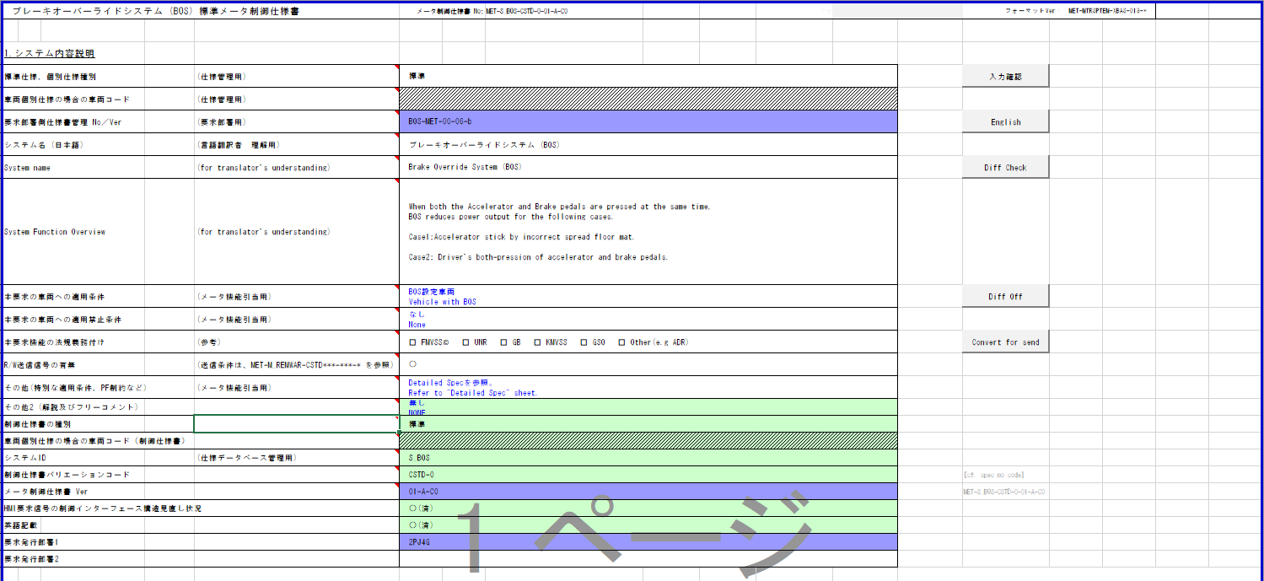
S_BOS判定
Table Type | Matrix Search
 | 入力 |  |  |  |  |  |  |  |  |  |  | REQ | 振る舞い
種類 | Vehicle Operation Mode |  |  |  |  |  |  |  | CAN |  |  | ALERT_CH_S_BOS | TT | PD | BC | RW
有効電源状態 | - | - | - | - | - | - | - | - | IG-ON | IG-ON | IG-ON | ALERT_VOM_IGN_ON |  |  |  | RWT_EN 機能有無：-
端子名称/ メッセージラベル | VOM |  |  |  |  |  |  |  | ENG1S92/ENG1G92 | ENG1S92/ENG1G92 | ENG1S92/ENG1G92 |  |  |  |  | MET1S36
条件コンパイルで切り替える
信号名(データラベル) | RWT_EN | [reserved] | VCS_ON | IGN_ON | IGN_OFF_WT | IGN_OFF | BAT_WT | BAT_AO | ENG1S92_STS/ ENG1G92_STS | BOSMINF | BOSLAMP | 判定結果 |  |  |  | BOSW
取り得る値 | 0b/ 1b | - | 0b/ 1b | 0b/ 1b | 0b/ 1b | 0b/ 1b | 0b/ 1b | 0b/ 1b | 通常(00b)/ 未受信(01b)/ 通信途絶(10b)/ 未受信通信途絶(11b) | 正常(000b)/ BOS作動(001b)/ BOSシステムフェール(101b)/ 未定義(上記以外) | 消灯(000b)/ 点灯(バルブチェック)(001b)/ 点滅(011b)/ 点灯(100b)/ 未定義(上記以外) | UNKNOWN/ ON/ ON_MSG2/ ON_MSG3/ FLSH/ FLSH_MSG2/ FLSH_MSG3/ MSG2/ MSG3 | 点灯/ 点滅/ - | S_BOS-CSTD-0-MEF01-REQ02~REQ03/ - |  | 要求あり/ -
IG-ON + 通常 + 正常 + 消灯 | * | * | * | * | * | * | * | * | 00b | 000b | 000b | UNKNOWN | - | - |  | -
IG-ON + 通常 + 正常 + 点灯(バルブチェック) | * | * | * | * | * | * | * | * | 00b | 000b | 001b | ON | 点灯 | - |  | -
IG-ON + 通常 + 正常 + 点滅 | * | * | * | * | * | * | * | * | 00b | 000b | 011b | FLSH | 点滅 | - |  | 要求あり
IG-ON + 通常 + 正常 + 点灯 | * | * | * | * | * | * | * | * | 00b | 000b | 100b | ON | 点灯 | - |  | -
RW送信信号あり
RW送信信号あり
IG-ON + 通常 + 正常 + 未定義 | * | * | * | * | * | * | * | * | 00b | 000b | 010b, 101b~111b | UNKNOWN | - | - |  | -
IG-ON + 通常 + BOS作動 + 消灯 | * | * | * | * | * | * | * | * | 00b | 001b | 000b | MSG2 | - | REQ02 |  | -
IG-ON + 通常 + BOS作動 + 点灯(バルブチェック) | * | * | * | * | * | * | * | * | 00b | 001b | 001b | ON_MSG2 | 点灯 | REQ02 |  | -
IG-ON + 通常 + BOS作動 + 点滅 | * | * | * | * | * | * | * | * | 00b | 001b | 011b | FLSH_MSG2 | 点滅 | REQ02 |  | 要求あり
IG-ON + 通常 + BOS作動 + 点灯 | * | * | * | * | * | * | * | * | 00b | 001b | 100b | ON_MSG2 | 点灯 | REQ02 |  | - | MET-M_REMWAR-CSTD-1-01-A-C0.xlsx
IG-ON + 通常 + BOS作動 + 未定義 | * | * | * | * | * | * | * | * | 00b | 001b | 010b, 101b~111b | MSG2 | - | REQ02 |  | -
IG-ON + 通常 + BOSシステムフェール + 消灯 | * | * | * | * | * | * | * | * | 00b | 101b | 000b | MSG3 | - | REQ03 |  | 要求あり
IG-ON + 通常 + BOSシステムフェール + 点灯(バルブチェック) | * | * | * | * | * | * | * | * | 00b | 101b | 001b | ON_MSG3 | 点灯 | REQ03 |  | 要求あり
IG-ON + 通常 + BOSシステムフェール + 点滅 | * | * | * | * | * | * | * | * | 00b | 101b | 011b | FLSH_MSG3 | 点滅 | REQ03 |  | 要求あり
IG-ON + 通常 + BOSシステムフェール + 点灯 | * | * | * | * | * | * | * | * | 00b | 101b | 100b | ON_MSG3 | 点灯 | REQ03 |  | 要求あり
IG-ON + 通常 + BOSシステムフェール + 未定義 | * | * | * | * | * | * | * | * | 00b | 101b | 010b, 101b~111b | MSG3 | - | REQ03 |  | 要求あり
IG-ON + 通常 + 未定義 + 消灯 | * | * | * | * | * | * | * | * | 00b | 010b~100b, 110b~111b | 000b | UNKNOWN | - | - |  | -
IG-ON + 通常 + 未定義 + 点灯(バルブチェック) | * | * | * | * | * | * | * | * | 00b | 010b~100b, 110b~111b | 001b | ON | 点灯 | - |  | -
IG-ON + 通常 + 未定義 + 点滅 | * | * | * | * | * | * | * | * | 00b | 010b~100b, 110b~111b | 011b | FLSH | 点滅 | - |  | 要求あり
IG-ON + 通常 + 未定義 + 点灯 | * | * | * | * | * | * | * | * | 00b | 010b~100b, 110b~111b | 100b | ON | 点灯 | - |  | -
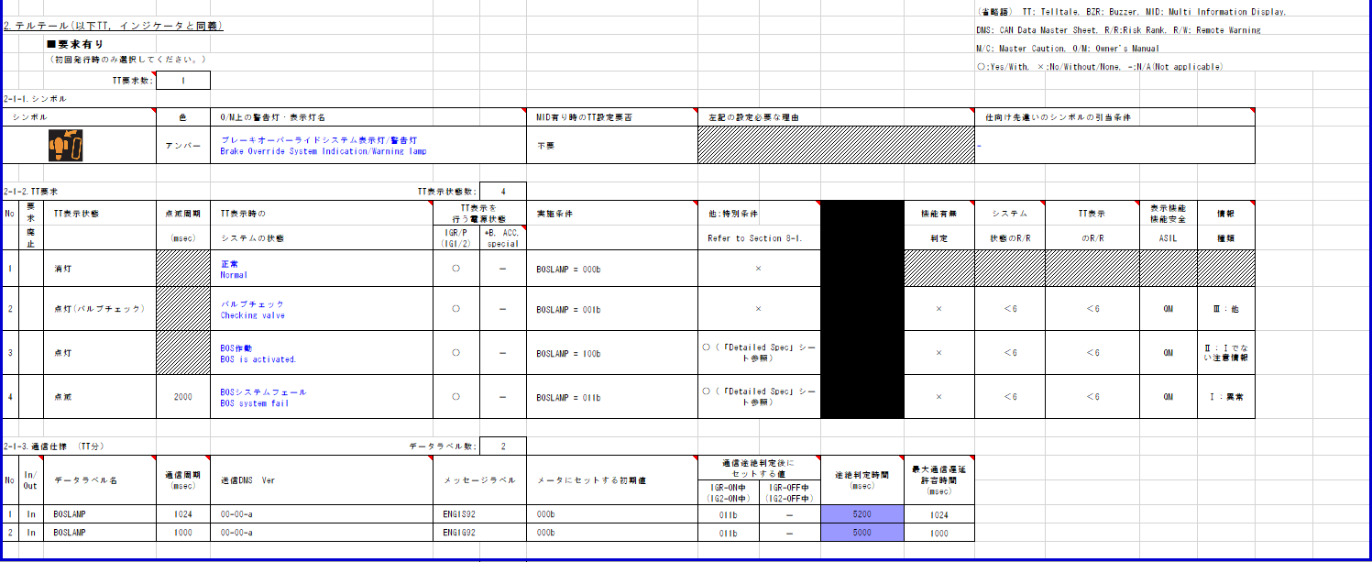
IG-ON + 通常 + 未定義 + 未定義 | * | * | * | * | * | * | * | * | 00b | 010b~100b, 110b~111b | 010b, 101b~111b | UNKNOWN | - | - |  | -
IG-ON + 未受信 + * + * | * | * | * | * | * | * | * | * | 01b | ***b | ***b | UNKNOWN | - | - |  | -
・制御仕様書に条件の記載はなく、RW仕様書の条件を適用する
・BOSLAMP/BOSMINF, RWT_ENによってRW送信を行う
IG-ON + 通信途絶 + * + * | * | * | * | * | * | * | * | * | 10b | ***b | ***b | FLSH_MSG3 | 点滅 | REQ03 |  | 要求あり
IG-ON + 未受信通信途絶 + * + * | * | * | * | * | * | * | * | * | 11b | ***b | ***b | FLSH_MSG3 | 点滅 | REQ03 |  | 要求あり
IG-OFF + * + * + * | * | * | * | * | * | * | * | * | **b | ***b | ***b | UNKNOWN | - | - |  | -
IGは通信状態(未受信)に含まれる

動作電源はIG

通信途絶時に出力となるが、DetaildSpecに機能有無処理が記載されていないため、「機能有無なし」とする
通信途絶時に出力となるが、DetaildSpecに機能有無処理が記載されていないため、「機能有無なし」とする

通信途絶時は点滅

途絶時間をメッセージラベルにより切り替える
ENG1S92：5200
ENG1G92：5000

BC要求無し
初期値は消灯

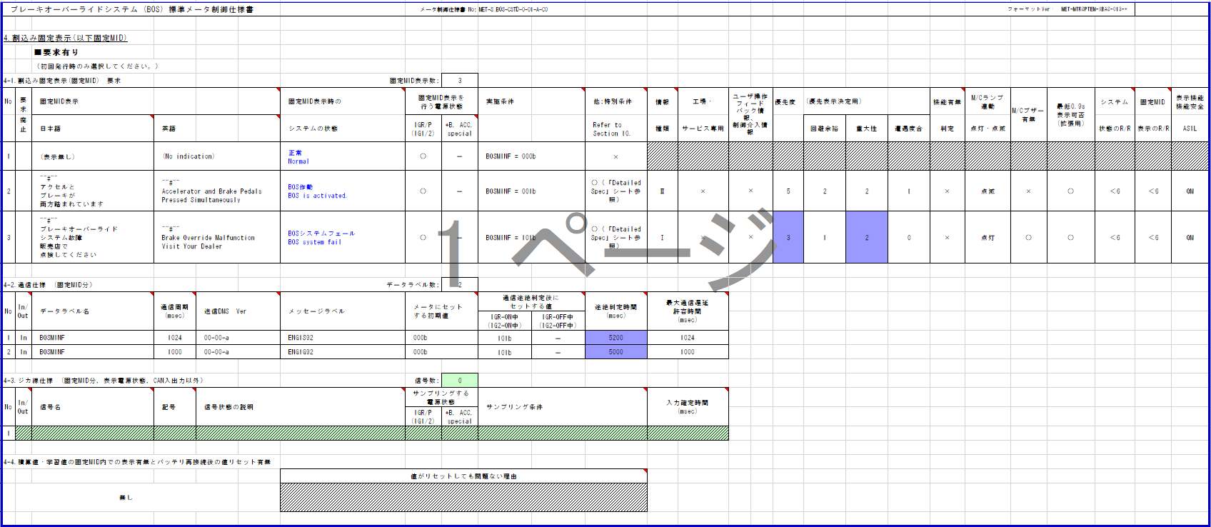

動作電源はIG

通信途絶時に出力となるが、DetaildSpecに機能有無処理が記載されていないため、「機能有無なし」とする
通信途絶時に出力となるが、DetaildSpecに機能有無処理が記載されていないため、「機能有無なし」とする

通信途絶時は表示

途絶時間をメッセージラベルにより切り替える
ENG1S92：5200
ENG1G92：5000

初期値は非表示

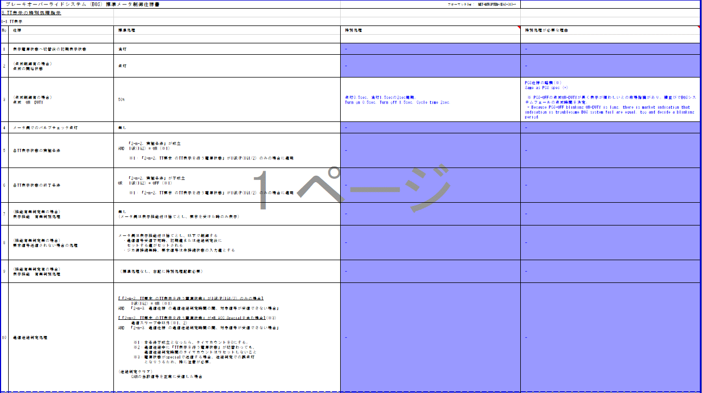

点滅のON DUTYは25%

BOS/DSCのテルテールが共通であることの記載
→Alertでは考慮しない

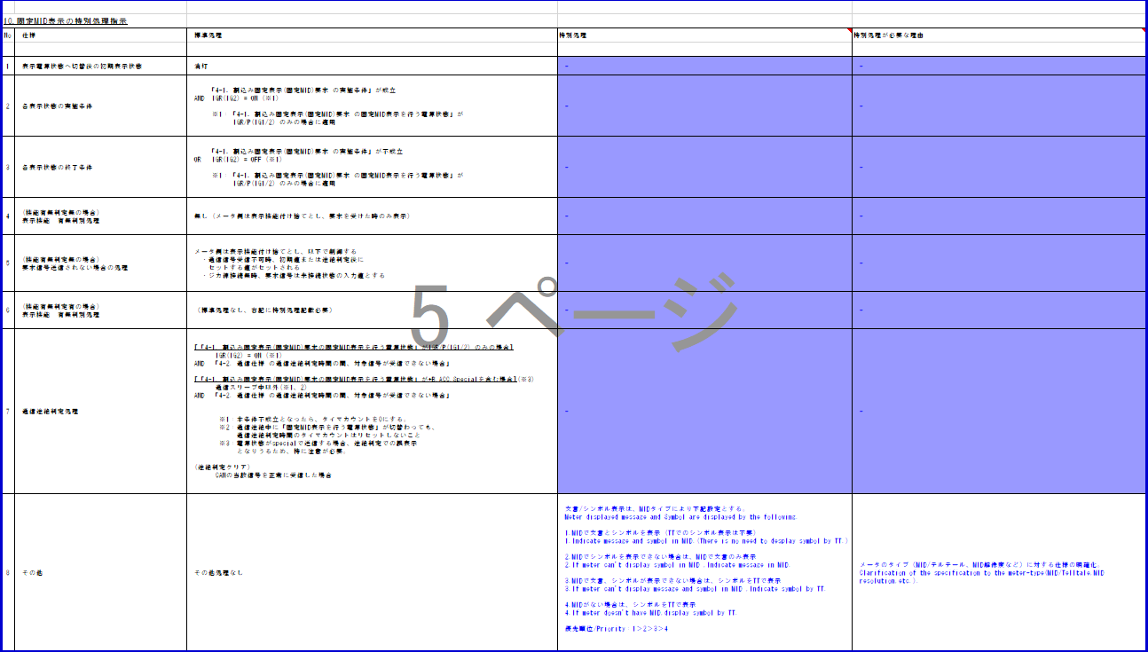

MID表示部分の記載 → Alertでは考慮しない

